表紙
バックドア生産管理システム
基本設計工程
画面設計書
SC-K12A進捗管理詳細

２０１９年 ９月１０日

１．機能概要
プロジェクト名 |  |  |  | 工程名称 |  |  | 機能ID |  | 機能名称 |  |  |  |  |  | 作成日 |  | 2019-09-10 |  | 作成者 | 詹
B/D生産管理システム |  |  |  | 基本設計 |  |  | SC-K12A |  | 進捗管理詳細 |  |  |  |  |  | 更新日 |  |  |  | 更新者

１. 機能概要

１.１ 機能説明

 | 工程別、判定ごとに作業進捗の明細を表示する画面。

１.２ 処理フロー
メニュー

実績参照

在庫照会と進捗管理メニュー

 |  |  |  |  |  |  |  |  |  | 詳細
実績データ
マスタ関係
進捗管理詳細
 |  |  |  |  |  | 検索 |  |  |  |  | 検索

 |  |  | ・コードマスタ |  | ・不良現象マスタ |  |  |  |  |  |  |  | ・Ｍ＿ロットＮＯ管理データ |  |  |  |  | ・Ｍ＿再塗装管理データ
 |  |  | ・品名マスタ |  | ・品種マスタ |  |  |  |  |  |  |  | ・Ｍ＿再塗装履歴データ |  |  |  |  | ・Ｍ＿作業計画データ
 |  |  | ・社員実働区分マスタ |  |  |  |  |  |  |  |  |  | ・Ｍ＿実績管理データ |  |  |  |  | ・Ｍ＿出荷指示データ
 |  |  |  |  |  |  |  |  |  |  |  |  | ・Ｍ＿成形実績収集データ |  |  |  |  | ・Ｍ＿補修管理データ

１.３ 入出力テーブル

 | No | 種別 |  | テーブル名（As-is） |  |  |  | テーブル名（To-be） |  |  | 参照 | 追加 |  | 更新 | 削除 | 備考
 | 1 | マスタ関係 |  | コードマスタ |  |  |  |  |  |  | ○ |  |  |  |  | 不良現象名を取得する
 | 2 | マスタ関係 |  | 不良現象マスタ |  |  |  |  |  |  | ○ |  |  |  |  | 不良現象名を取得する
 | 3 | マスタ関係 |  | 社員実働区分マスタ |  |  |  |  |  |  | ○ |  |  |  |  | 作業者を取得する
 | 4 | マスタ関係 |  | 製品マスタ |  |  |  |  |  |  | ○ |  |  |  |  | 客先部品番号を取得する
 | 5 | マスタ関係 |  | 品名マスタ |  |  |  |  |  |  | ○ |  |  |  |  | 照合対象フラグを取得する
 | 6 | 実績データ |  | Ｍ＿ロットＮＯ管理データ |  |  |  |  |  |  | ○ |  |  |  |  | 日付・時間を取得する
 | 7 | 実績データ |  | Ｍ＿再塗装管理データ |  |  |  |  |  |  | ○ |  |  |  |  | 着手、再塗装、再塗装投入、他振替情報を取得する
 | 8 | 実績データ |  | Ｍ＿再塗装履歴データ |  |  |  |  |  |  | ○ |  |  |  |  | 着手情報を取得する
 | 9 | 実績データ |  | Ｍ＿作業計画データ |  |  |  |  |  |  | ○ |  |  |  |  | ショット、調整数情報を取得する
 | 10 | 実績データ |  | Ｍ＿実績管理データ |  |  |  |  |  |  | ○ |  |  |  |  | 進捗詳細情報を取得する
 | 11 | 実績データ |  | Ｍ＿出荷指示データ |  |  |  |  |  |  | ○ |  |  |  |  | 完成、梱包待ち情報を取得する
 | 12 | 実績データ |  | Ｍ＿成形実績収集データ |  |  |  |  |  |  | ○ |  |  |  |  | 進捗詳細情報を取得する
 | 13 | 実績データ |  | Ｍ＿補修管理データ |  |  |  |  |  |  | ○ |  |  |  |  | リペア情報を取得する

２．レイアウト
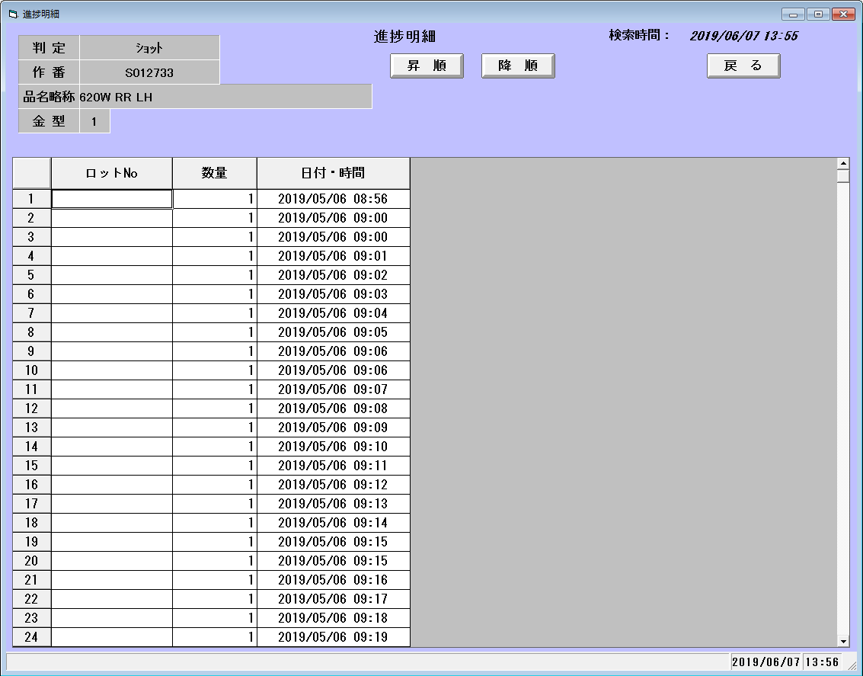
プロジェクト名 | 工程名称 | 機能ID | 機能名称 | 作成日 | 2019-09-10 | 作成者 | 詹
B/D生産管理システム | 基本設計 | SC-K12A | 進捗管理詳細 | 更新日 |  | 更新者

２. 画面レイアウト

